家具
河南洛阳悠然居售楼处项目 软装陈设清单-家具
Interior Furnishing List - Fuiniture
位置 | 序号 | 名称 | 样图 | 参考尺寸（MM） | 数量 | 单位 | 材质工艺 | 单价 | 合计 | 备注
Location | NO. | Name | Sample Image | Size Refer（MM） | Quantity | Unit | Process | Unit Price | Total Prices | Remarks
前厅走廊 | F-001 | 接待台 |  | 1200*550*1100H | 1 | 件 | 木质框架+不锈钢 | 7200 | 7200
前厅接待 | F-002 | 接待椅 |  | 555*560*770H | 3 | 件 | 灰色皮革 | 1685 | 5055
前厅 休息区 | F-003 | 多人沙发 |  | 3890*1620/850* 680H | 1 | 件 | U形开口沙发。实木框架+米灰色系皮革座面 | 26665 | 26665
 | F-004 | 茶几 |  | 1200*700*450H | 1 | 件 | 木质+大理石 | 6480 | 6480
 | F-005 | 单人沙发 |  | 950*930*760H | 2 | 件 | 实木框架+皮革饰面 | 5255 | 10510
 | F-006 | 边几 |  | D480*510H | 2 | 件 | 木质+金属+大理石台面 | 3230 | 6460
 | F-007 | 端景台 |  | 1800*400*800H | 1 | 件 | 木质框架+大理石 | 7725 | 7725
 | F-008 | 长榻 |  | 2300*600*500H | 2 | 件 | 实木框架+深色木质开放漆，棕咖色皮革饰面 | 12230 | 24460
 | F-009 | 艺术座榻 |  | 3600*600*500H | 1 | 件 | 浅色大理石+深色大理石+做旧金属漆面 | 19820 | 19820
书吧 | F-010 | 双人沙发 |  | 1500*800*730H | 4 | 件 | 实木框架+米灰色系皮革软包 | 7870 | 31480
 | F-011 | 条案 |  | 1200*300*800 | 2 | 件 | 木质+金属 | 6800 | 13600
半开放茶室 | F-012 | 茶桌 |  | 3500*900*750 | 1 | 件 | 白蜡木质 | 16850 | 16850
 | F-013 | 茶凳 |  | 1500*400*450 | 2 | 件 | 深色木质开放漆+米灰色皮革饰面 | 5300 | 10600
 | F-014 | 茶凳 |  | 350*350*400 | 4 | 件 | 木质+树脂 | 5200 | 20800
茶室 | F-015 | 茶台 |  | 3000*800*750H | 1 | 件 | 深色木质开放漆+古铜色拉丝金属底座, | 13170 | 13170
 | F-016 | 茶椅 |  | 700*680*750H | 4 | 件 | 深色实木框架+深色皮革座面+金属支脚 | 4595 | 18380
 | F-017 | 茶车 |  | 750*400*650H | 1 | 件 | 深色实木框架+深色皮革座面+金属支脚 | 5680 | 5680
红酒雪茄室 | F-018 | L形沙发 |  | 3300*2600*670H | 1 | 组 | 实木+金属框架，皮革软包 | 25875 | 25875
 | F-019 | 茶几 |  | 整体1200*1200*380H | 1 | 件 | 不锈钢+大理石 | 15580 | 15580
 | F-020 | 单人沙发 |  | 成品尺寸 | 2 | 件 | 金属支脚，木质框架，布艺软包 | 7850 | 15700
 | F-021 | 边几 |  | D400*500H | 1 | 件 | 木质+金属+玻璃 | 3780 | 3780
 | F-022 | 坐凳 |  | 成品尺寸 | 2 | 件 | 木质+金属 | 4400 | 8800
vip洽谈室 | F-023 | 多人沙发 |  | 2400*900*800H | 1 | 件 | 实木、金属框架+米色皮革饰面 | 9650 | 9650
vip洽谈室 | F-024 | 茶几 |  | 1000*700*400H | 1 | 件 | 实木框架+大理石台面 | 8580 | 8580
 | F-025 | 单人沙发 | 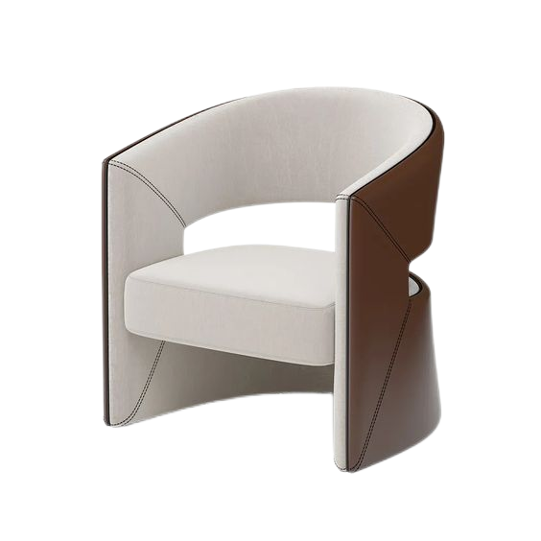 | 680*680*760 | 2 | 件 | 实木框架+皮革饰面 | 5930 | 11860
 | F-026 | 边几 |  | 常规 | 1 | 件 | 木质+金属 | 3835 | 3835
 | F-027 | 茶桌 |  | 2800*850*750H | 1 | 个 | 木质开放漆+金属+大理石 | 15220 | 15220
 | F-028 | 长凳 |  | 1200*450*450H | 2 | 件 | 木质开放漆+米色布艺饰面 | 4785 | 9570
 | F-029 | 茶椅 |  | 555*560*770H | 3 | 件 | 木质框架+皮革软包 | 4285 | 12855
 | F-030 | 茶车 |  | 750*400*650H | 1 | 件 | 深色实木框架+深色皮革座面+金属支脚 | 5680 | 5680
户外 | F-031 | 户外沙发 |  | 2500*2150*850*650H | 2 | 件 | 金属支架+户外灰色布艺坐垫 | 7820 | 15640
 | F-032 | 户外方桌 |  | D600*400H | 2 | 件 | 黑色岩板+金属支架 | 3000 | 6000
小计 Sum |  |  |  |  | 56 | 件 |  |  | ¥413,560
*本清单所提供尺寸不作为最终尺寸，我司将根据现场尺寸对本清单进行逐步修正。*
备注: 一.本表所示产品尺寸为依据设计图纸所得，建议确定方案后由产品定制商、供货商核实现场空间，尺寸无误后，再进行其生产供货工作。 二.本表订制产品只涉及外围尺寸，细部尺寸由生产商深化细节图纸，交设计方及业主确认。 三.表格中材料图片仅供参考，需生产前由厂家提供实物样板，交设计方及业主确认。

灯具
河南洛阳悠然居售楼处项目 软装陈设清单-灯具
Interior Furnishing List - Lamps
位置 | 序号 | 名称 | 样图 | 参考尺寸（MM） | 数量 | 单位 | 单价 | 合计 | 材质工艺 | 备注
Location | NO. | Name | Sample Image | Size Refer（MM） | Quantity | Unit | Unit Price | Total Prices | Process | Remarks
前厅接待 | L-001 | 吊灯 |  | 1180*1780H | 1 | 件 | 3450 | 3450 | 古铜色拉丝不锈钢 | 灯具需要结合现场进行二次深化，顶部需要预埋加固。尺寸范围会根据实际情况调整
前厅休息区 | L-002 | 台灯 | 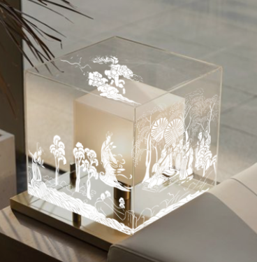 | D400*300H | 1 | 件 | 2500 | 2500 | 超白玻璃灯罩+古铜色拉丝不锈钢+局部剪纸造型剪影 | 灯具需要结合现场进行二次深化，顶部需要预埋加固。尺寸范围会根据实际情况调整
后厅水吧 | L-003 | 吊灯 |  | 4000*60左右 | 1 | 件 | 6500 | 6500 | 古铜色拉丝不锈钢 | 灯具需要结合现场进行二次深化，顶部需要预埋加固。尺寸范围会根据实际情况调整
后厅中央 | L-004 | 装置吊灯 | 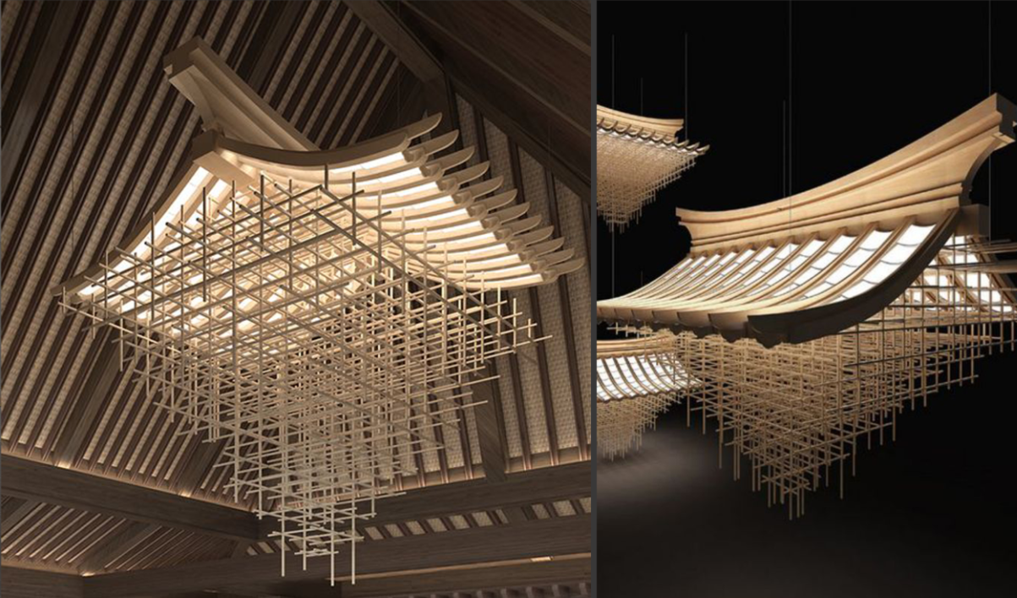 | 尺寸范围：D2200~2500*1500H | 1 | 组 | 31100 | 31100 | 木构架+灯具 | 灯具需要结合现场进行二次深化，顶部需要预埋加固。尺寸范围会根据实际情况调整
半开放茶室 | L-005 | 吊灯 |  | L2000 | 1 | 件 | 6750 | 6750 | 古铜色拉丝不锈钢+亚克力灯片 | 灯具需要结合现场进行二次深化，顶部需要预埋加固。尺寸范围会根据实际情况调整
茶室 | L-006 | 装置吊灯 |  | L1500 | 1 | 组 | 4500 | 4500 | 优质五金+亚克力灯片 | 灯具需要结合现场进行二次深化，顶部需要预埋加固。尺寸范围会根据实际情况调整
红酒雪茄室 | L-007 | 吊灯 |  | 300*150*240H（整高940H) | 4 | 件 | 950 | 3800 | 古铜色拉丝不锈钢 | 灯具需要结合现场进行二次深化，顶部需要预埋加固。尺寸范围会根据实际情况调整
vip洽谈室 | L-008 | 吊灯 | 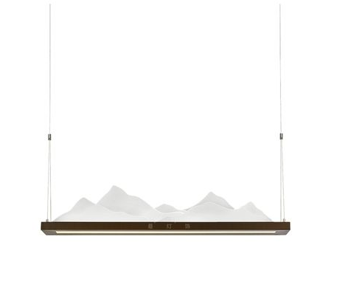 | L1500 | 1 | 件 | 2450 | 2450 | 古铜色拉丝不锈钢+亚克力灯片 | 灯具需要结合现场进行二次深化，顶部需要预埋加固。尺寸范围会根据实际情况调整
vip洽谈室 | L-009 | 壁灯 |  | D305*H1350 | 2 | 件 | 1650 | 3300 | 古铜色拉丝不锈钢 | 灯具需要结合现场进行二次深化，顶部需要预埋加固。尺寸范围会根据实际情况调整
卫生间 | L-010 | 吊灯 |  | 灯体D120*H300 | 3 | 件 | 1350 | 4050 | 不锈钢+玻璃 | 灯具需要结合现场进行二次深化，顶部需要预埋加固。尺寸范围会根据实际情况调整
小计 Sum |  |  |  |  | 16 | 件 |  | 68400
*本清单所提供尺寸不作为最终尺寸，我司将根据现场尺寸对本清单进行逐步修正。*
备注: 一.本表所示产品尺寸为依据设计图纸所得，建议确定方案后由产品定制商、供货商核实现场空间，尺寸无误后，再进行其生产供货工作。 二.本表订制产品只涉及外围尺寸，细部尺寸由生产商深化细节图纸，交设计方及业主确认。 三.表格中材料图片仅供参考，需生产前由厂家提供实物样板，交设计方及业主确认。 四.壁灯出线点需要严格和现场出线位置进行核对 。 五.装置灯具需要结合现场进行二次深化，顶部需要预埋加固。尺寸范围会根据实际情况调整

窗帘
河南洛阳悠然居售楼处项目 软装陈设清单-窗帘
Interior Furnishing List - Drapes
序号 | 位置 | 名称 | 样图 | 参考尺寸（MM） | 数量 | 单位 | 单价 | 合计 | 材质工艺 | 位置备注
NO. | Location | Name | Sample Image | Size Refer（MM） | Quantity | Unit | Unit Price | Total Prices | Process | Remarks
W-001 | 前厅 | 罗马帘 | 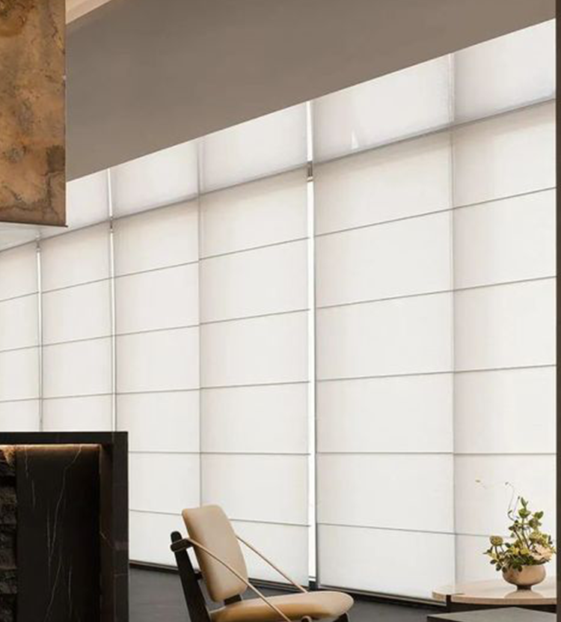 | 4310*4000H （墙体尺寸） | 1 | 组 | 4767 | 4767 | 罗马帘,按现场窗户尺寸分隔
W-002 |  |  |  | 5660*4000H （墙体尺寸） | 1 | 组 | 5911 | 5911
W-003 |  |  |  | 2250*4000H （墙体尺寸） | 1 | 组 | 2688 | 2688
W-004 |  |  |  | 1850*4000H （墙体尺寸） | 1 | 组 | 2284 | 2284
W-005 | 半开放茶室 | 罗马帘 |  | 3584*3000H （墙体尺寸） | 1 | 组 | 4410 | 4410 | 罗马帘,按现场窗户尺寸分隔
W-006 | 茶室 | 罗马帘 |  | 2670*3000H (窗内尺寸） | 1 | 组 | 3528 | 3528 | 罗马帘,按现场窗户尺寸分隔
W-007 | 红酒雪茄室 | 窗帘 | 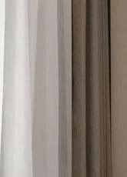 | 3880*4000H (窗内尺寸） | 1 | 组 | 6200 | 6200 | 1.描述：高端面料+纱2.面料： 100%阻燃纶，面料重量700克/㎡，遮光 率达到70%以上，有效遮挡紫外线，隔热 隔音无毒。3.面料要求：耐光色牢度>3 级 ;甲醛含量＜20mg/kg,无异味。 4.轨道：表面电泳工艺处理，开合次数 ＞3万次。
W-008 | vip洽谈室 | 窗帘 |  | 4260*3000H (窗内尺寸） | 1 | 组 | 5500 | 5500 | 1.描述：高端面料+纱2.面料： 100%阻燃纶，面料重量700克/㎡，遮光 率达到70%以上，有效遮挡紫外线，隔热 隔音无毒。3.面料要求：耐光色牢度>3 级 ;甲醛含量＜20mg/kg,无异味。 4.轨道：表面电泳工艺处理，开合次数 ＞3万次。
W-009 | 卫生间 | 卷帘 | 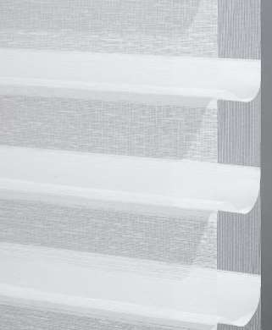 | 1200*2600H | 1 | 组 | 930 | 930 | 1.罩壳、下梁：优质铝合金材质的罩壳，涂层采用静电粉末喷涂工艺，半圆弧形状，简约典雅。 2.制头：采用拉珠（拉绳）制头；内置行星齿轮减速装置 松。 3.帘布:聚酯纤维材质节能环保
小计 Sum |  |  |  |  | 9 | 组 |  | 36218
*本清单所提供尺寸不作为最终尺寸，我司将根据现场尺寸对本清单进行逐步修正。*
备注: 一.本表所示产品尺寸为依据设计图纸所得，建议确定方案后由产品定制商、供货商核实现场空间，尺寸无误后，再进行其生产供货工作。 二.本表订制产品只涉及外围尺寸，细部尺寸由生产商深化细节图纸，交设计方及业主确认。 三.表格中材料图片仅供参考，需生产前由厂家提供实物样板，交设计方及业主确认。

地毯
河南洛阳悠然居售楼处项目 软装陈设清单-地毯
Interior Furnishing List -Carpet
序号 | 位置 | 名称 | 样图 | 参考尺寸（MM） | 数量 | 单位 | 单价 | 合计 | 材质工艺 | 备注
NO. | Location | Name | Sample Image | Size Refer（MM） | Quantity | Unit | Unit Price | Total Prices | Process | Remarks
C-001 | 前厅休息区 | 地毯 | 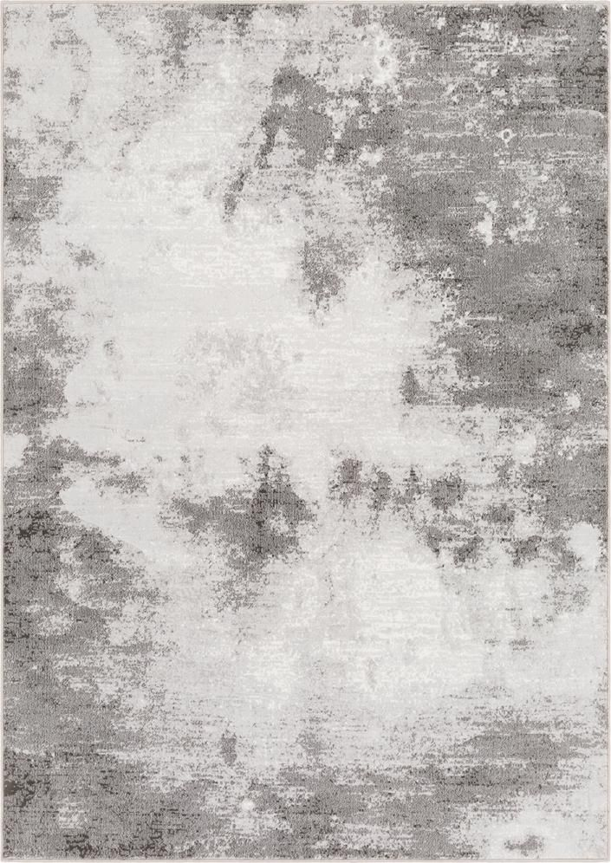 | 4320*3630 | 1 | 件 | 6230 | 6230 | 1. 结构：腈纶 2. 毛线成份：60%腈纶40%尼龙 3. 防火性能 ：中国国家地毯质量 监督检验中心按QB/T1943标准， 耐 燃性测试合格 GB8624 B1级 4.室内空气质量： 国际CRI室内空 气质量认证 ISO14001环境体系认 证 5.质量体系符合： ISO 9001:2000 6.其 他： 抗菌、防螨、耐磨、不 褪色 | 图片仅为参考，结合市场实际情况购买，具体产品样式细节数量以采购实物为准。
C-002 | 书吧 | 地毯 |  | 2750*1500 | 2 | 件 | 1950 | 3900 | 1. 结构：腈纶 2. 毛线成份：60%腈纶40%尼龙 3. 防火性能 ：中国国家地毯质量 监督检验中心按QB/T1943标准， 耐 燃性测试合格 GB8624 B1级 4.室内空气质量： 国际CRI室内空 气质量认证 ISO14001环境体系认 证 5.质量体系符合： ISO 9001:2000 6.其 他： 抗菌、防螨、耐磨、不 褪色 | 图片仅为参考，结合市场实际情况购买，具体产品样式细节数量以采购实物为准。
C-004 | 茶室 | 地毯 |  | 4500*2600 | 1 | 件 | 2945 | 2945 | 剑麻地毯，深色布艺包边 | 图片仅为参考，结合市场实际情况购买，具体产品样式细节数量以采购实物为准。
C-005 | 红酒雪茄室 | 地毯 |  | 4700*3500 | 1 | 块 | 6875 | 6875 | 1. 结构：腈纶 2. 毛线成份：60%腈纶40%尼龙 3. 防火性能 ：中国国家地毯质量 监督检验中心按QB/T1943标准， 耐 燃性测试合格 GB8624 B1级 4.室内空气质量： 国际CRI室内空 气质量认证 ISO14001环境体系认 证 5.质量体系符合： ISO 9001:2000 6.其 他： 抗菌、防螨、耐磨、不 褪色 | 图片仅为参考，结合市场实际情况购买，具体产品样式细节数量以采购实物为准。
C-006 | vip洽谈室 | 地毯 |  | 3000*3000 | 1 | 组 | 3680 | 3680 | 1. 结构：腈纶 2. 毛线成份：60%腈纶40%尼龙 3. 防火性能 ：中国国家地毯质量 监督检验中心按QB/T1943标准， 耐 燃性测试合格 GB8624 B1级 4.室内空气质量： 国际CRI室内空 气质量认证 ISO14001环境体系认 证 5.质量体系符合： ISO 9001:2000 6.其 他： 抗菌、防螨、耐磨、不 褪色 | 图片仅为参考，结合市场实际情况购买，具体产品样式细节数量以采购实物为准。
产品成本小计 Sum |  |  |  |  | 6 | 件 |  | 23630
*本清单所提供尺寸不作为最终尺寸，我司将根据现场尺寸对本清单进行逐步修正。*
备注: 一 .本表所示产品尺寸为依据设计图纸所得，建议确定方案后由产品定制商、供货商核实现场空间，尺寸无误后，再进行其生产供货工作。 二.本表订制产品只涉及外围尺寸，细部尺寸由生产商深化细节图纸，交设计方及业主确认。 三.表格中材料图片仅供参考，需生产前由厂家提供实物样板，交设计方及业主确认。 四.大部分陈设品依据市场情况采购现货，图片仅供购买参考，具体产品及数量以采购实物为准。

雕塑+艺术装置+景观
河南洛阳悠然居售楼处项目 软装陈设清单-雕塑+艺术装置
Interior Furnishing List - Act
序号 | 位置 | 名称 | 样图 | 参考尺寸（MM） | 数量 | 单位 | 单价 | 合计 | 材质工艺 | 备注
NO. | Location | Name | Sample Image | Size Refer（MM） | Quantity | Unit | Unit Price | Total Prices | Process | Remarks
A-001 | 前厅接待 服务台 | 艺术装置 |  | 600*2200H | 1 | 组 | 18393 | 18393 | 做旧金属太湖石装置、大理石底座 | 图片仅为参考，结合市场实际情况购买，具体产品样式细节数量以采购实物为准。
A-002 | 前厅接待 服务台 | 艺术装置 |  | 500*500*900 | 1 | 件 | 5800 | 5800 | 玻璃钢防石材 | 图片仅为参考，结合市场实际情况购买，具体产品样式细节数量以采购实物为准。
A-003 | 前厅接待 | 艺术装置 |  | 1200长 | 1 | 组 | 21770 | 21770 | 仿真建筑微模型 | 图片仅为参考，结合市场实际情况购买，具体产品样式细节数量以采购实物为准。
A-004 | 前厅休息区 | 端景台 摆件 |  | 1000*580H | 1 | 组 | 7970 | 7970 | 人造水晶 | 图片仅为参考，结合市场实际情况购买，具体产品样式细节数量以采购实物为准。
A-005 | 前厅接待 | 接待台 景观 |  | 花池大小：520*1620，仿真树1500*2100H | 1 | 组 | 8034 | 8034 | 仿生苔癣与山石结合摆放，营造东方山石意境。局部点缀橙红色系仿真树 | 图片仅为参考，结合市场实际情况购买，具体产品样式细节数量以采购实物为准。
A-006 | 水吧 | 仿真松树造景 |  | 常规 | 1 | 组 | 6510 | 6510 | 仿真松树+苔藓+米石 | 图片仅为参考，结合市场实际情况购买，具体产品样式细节数量以采购实物为准。
A-007 | 后厅中央景观 | 吊装艺术品 | 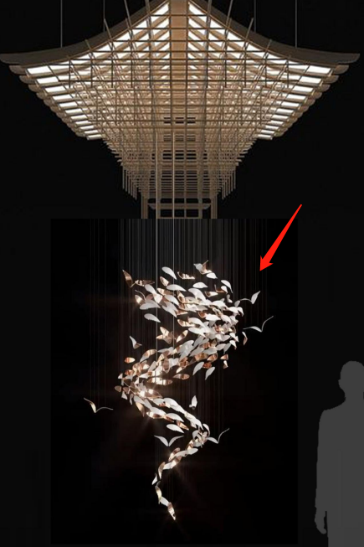 | 尺寸范围：D1000*1800H | 1 | 组 | 6890 | 6890 | 玻璃 | 需要结合现场进行二次深化，顶部需要预埋加固。尺寸范围会根据实际情况调整
A-008 | 沙盘区 | 景观 |  | 3590*940*450H | 1 | 组 | 6675 | 6675 | 白色米石+石头+仿真绿植 | 图片仅为参考，结合市场实际情况购买，具体产品样式细节数量以采购实物为准。
A-009 | 红酒雪茄室 | 装饰画 | 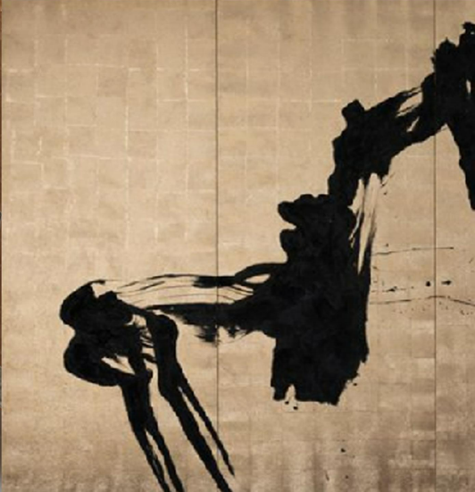 | 3000*2000*4 | 1 | 件 | 15750 | 15750 | 木质+金箔+手作肌理 | 图片仅为参考，以后期深为准。
A-010 | 半开放茶室入口 | 雕塑 |  | H1500左右 | 1 | 件 | 7875 | 7875 | 马形雕塑，玻璃钢 | 图片仅为参考，结合市场实际情况购买，具体产品样式细节数量以采购实物为准。
A-011 | 后厅走廊 | 景观 |  | 3400*200左右 | 1 | 组 | 3285 | 3285 | 白色米石+石头+仿真绿植 | 图片仅为参考，结合市场实际情况购买，具体产品样式细节数量以采购实物为准
产品成本小计 Sum |  |  |  |  | 11 | 件 |  | 108952
*本清单所提供尺寸不作为最终尺寸，我司将根据现场尺寸对本清单进行逐步修正。*
备注: 一 .本表所示产品尺寸为依据设计图纸所得，建议确定方案后由产品定制商、供货商核实现场空间，尺寸无误后，再进行其生产供货工作。 二.本表订制产品只涉及外围尺寸，细部尺寸由生产商深化细节图纸，交设计方及业主确认。 三.表格中材料图片仅供参考，需生产前由厂家提供实物样板，交设计方及业主确认。 四.大部分陈设品依据市场情况采购现货，图片仅供购买参考，具体产品及数量以采购实物为准。

饰品
河南洛阳悠然居售楼处项目 软装陈设清单-饰品
Interior Furnishing List - Decorations
序号 | 位置 | 名称 | 样图 | 参考尺寸（MM） | 数量 | 单位 | 单价 | 合计 | 材质工艺 | 备注
NO. | Location | Name | Sample Image | Size Refer（MM） | Quantity | Unit | Unit Price | Total Prices | Process | Remarks
D-001 | 前厅接待 服务台 | 花艺 |  | 常规 | 1 | 件 | 1870 | 1870 | 花器+花艺 | 图片仅为参考，结合市场实际情况购买，具体产品样式细节数量以采购实物为准。
D-002 | 前厅沙发休息区 | 茶几花艺 |  | 常规 | 1 | 组 | 1750 | 1750 | 花器+花艺 | 图片仅为参考，结合市场实际情况购买，具体产品样式细节数量以采购实物为准。
D-003 | 前厅沙发休息区 | 茶几摆件 |  | 常规 | 1 | 组 | 1500 | 1500 | 托盘+书籍+摆件 | 图片仅为参考，结合市场实际情况购买，具体产品样式细节数量以采购实物为准。
D-004 | 前厅沙发休息区 | 边几摆件 |  | 常规 | 2 | 组 | 550 | 1100 | 仿生苔癣花艺 | 图片仅为参考，结合市场实际情况购买，具体产品样式细节数量以采购实物为准。
D-005 | 前厅休息区艺术坐塌 | 组合文化陈设 |  | 常规 | 1 | 组 | 3200 | 3200 | 主题书籍、文化摆件 | 图片仅为参考，结合市场实际情况购买，具体产品样式细节数量以采购实物为准。
D-006 | 前厅休息区临窗坐塌 | 长榻摆件 |  | 常规 | 2 | 组 | 1250 | 2500 | 仿生苔癣造景 | 图片仅为参考，结合市场实际情况购买，具体产品样式细节数量以采购实物为准。
D-007 | 水吧 | 玻璃柜摆件 |  | 常规 | 2 | 组 | 2200 | 4400 | 茶文化、咖啡、酒文化主题陈设 | 图片仅为参考，结合市场实际情况购买，具体产品样式细节数量以采购实物为准。
D-008 | 书吧 | 茶几摆件 |  | 常规 | 2 | 组 | 950 | 1900 | 花器+仿真花艺+书籍 | 图片仅为参考，结合市场实际情况购买，具体产品样式细节数量以采购实物为准。
D-009 | 书吧 | 书柜摆件 |  | 常规 | 1 | 项 | 6500 | 6500 | 书籍和饰品穿插，布置数量占总格数的60-70%。 | 图片仅为参考，结合市场实际情况购买，具体产品样式细节数量以采购实物为准。
D-010 | 书吧 | 条案陈设品 |  | W450 | 2 | 件 | 4900 | 9800 | 人造水晶+大理石底座 | 图片仅为参考，结合市场实际情况购买，具体产品样式细节数量以采购实物为准。
D-011 | 书吧 | 墙面装饰 | 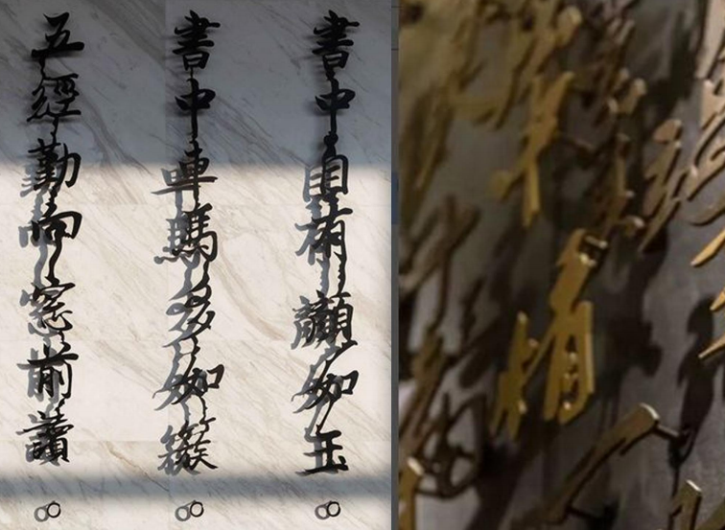 | W200*H1000 | 4 | 组 | 2000 | 8000 | 金属 | 图片仅为参考，结合市场实际情况购买，具体产品样式细节数量以采购实物为准。
D-012 | 半开放茶室 | 茶桌景观 |  | 常规 | 1 | 组 | 3900 | 3900 | 花器+花艺 | 图片仅为参考，结合市场实际情况购买，具体产品样式细节数量以采购实物为准。
D-013 | 半开放茶室 | 茶桌陈设 |  | 常规 | 1 | 组 | 4500 | 4500 | 文化摆件+茶道氛围陈设 | 图片仅为参考，结合市场实际情况购买，具体产品样式细节数量以采购实物为准。
D-014 | 半开放茶室 | 墙面格架陈设 |  | 常规 | 2 | 组 | 4500 | 9000 | 书籍和饰品穿插，布置数量占总格数的60-70%。 | 图片仅为参考，结合市场实际情况购买，具体产品样式细节数量以采购实物为准。
D-015 | 茶室 | 花艺 |  | 880*720H | 1 | 件 | 3200 | 3200 | 太湖石摆件 | 图片仅为参考，结合市场实际情况购买，具体产品样式细节数量以采购实物为准。
D-016 | 茶室 | 桌面摆件 |  | 常规 | 1 | 组 | 4240 | 4240 | 笔墨纸砚、印章、茶盘、茶具 | 图片仅为参考，结合市场实际情况购买，具体产品样式细节数量以采购实物为准。
D-017 | 茶室 | 书柜摆件 |  | 常规 | 1 | 组 | 4500 | 4500 | 书籍和饰品穿插，布置数量占总格数的60-70%。 | 图片仅为参考，结合市场实际情况购买，具体产品样式细节数量以采购实物为准。
D-018 | 茶室 | 摆件 |  | 常规 | 1 | 件 | 1320 | 1320 | 汝瓷花器 | 图片仅为参考，结合市场实际情况购买，具体产品样式细节数量以采购实物为准。
D-019 | 茶室 | 摆件 |  | 常规 | 1 | 个 | 4800 | 4800 | 灰色系大理石底座+太湖石摆件 | 图片仅为参考，结合市场实际情况购买，具体产品样式细节数量以采购实物为准
D-020 | 红酒雪茄室 | 茶几花艺 |  | 常规 | 1 | 组 | 1780 | 1780 | 花器+仿真花艺 | 图片仅为参考，结合市场实际情况购买，具体产品样式细节数量以采购实物为准。
D-021 | 红酒雪茄室 | 茶几陈设 |  | 常规 | 1 | 组 | 2880 | 2880 | 托盘+酒具+摆件+雪茄 | 图片仅为参考，结合市场实际情况购买，具体产品样式细节数量以采购实物为准。
D-022 | 红酒雪茄室 | 沙发边几陈设 |  | 常规 | 1 | 组 | 850 | 850 | 书籍+摆件 | 图片仅为参考，结合市场实际情况购买，具体产品样式细节数量以采购实物为准。
D-023 | 红酒雪茄室 | 柜子摆件 | 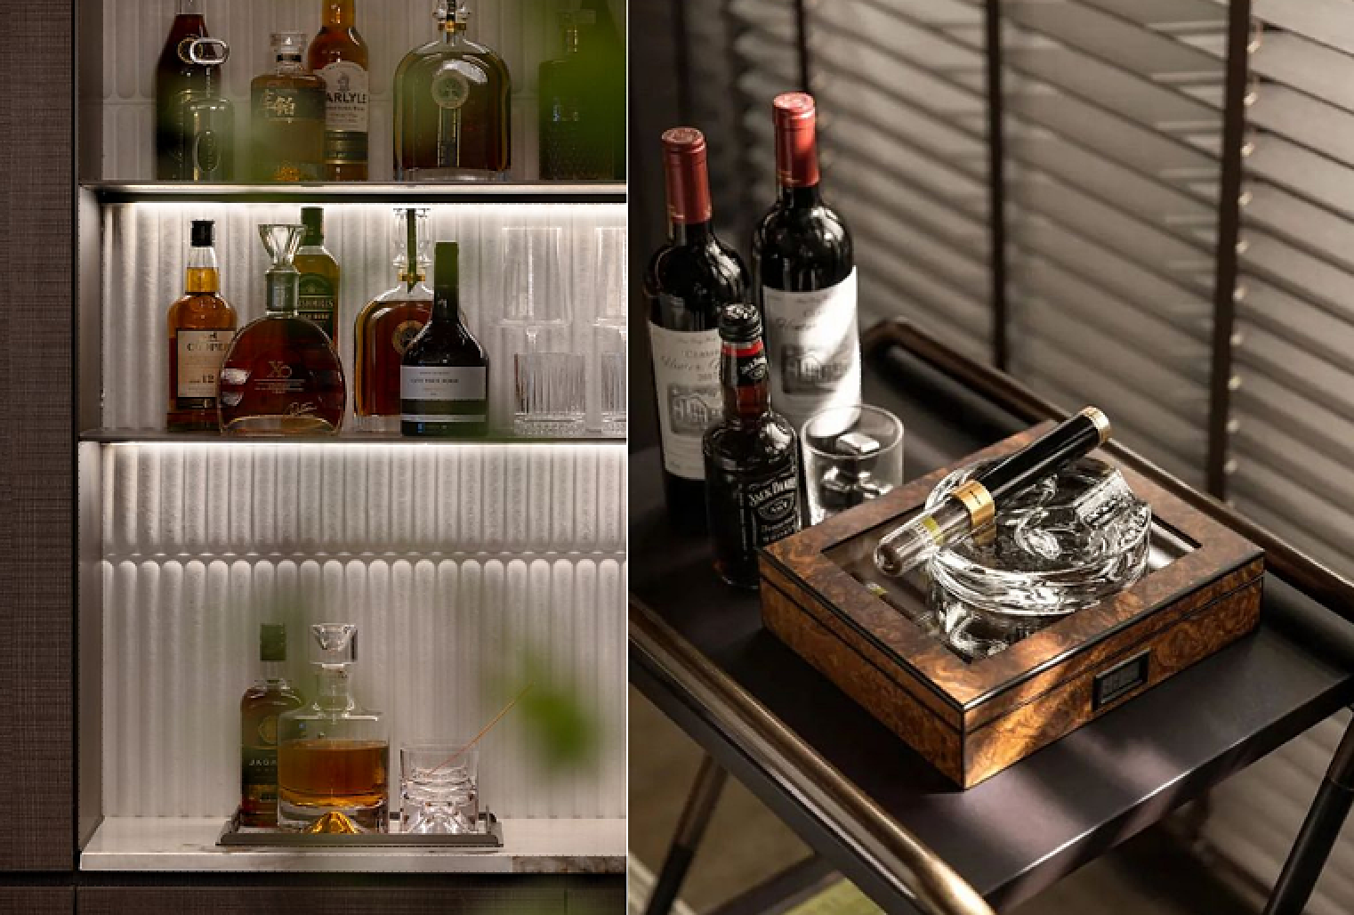 | 常规 | 1 | 项 | 6800 | 6800 | 普通红酒、装饰洋酒、雪茄、4瓶无醇葡萄酒，杯子，布置数量占总格数的60-70%。 | 图片仅为参考，结合市场实际情况购买，具体产品样式细节数量以采购实物为准。
D-024 | vip洽谈室 | 柜子摆件 |  | 常规 | 1 | 组 | 6600 | 6600 | 书籍和饰品穿插，布置数量占总格数的60-70%。 | 图片仅为参考，结合市场实际情况购买，具体产品样式细节数量以采购实物为准。
D-025 | vip洽谈室 | 茶几花艺 |  | 常规 | 1 | 组 | 1650 | 1650 | 花器+仿真花艺 | 图片仅为参考，结合市场实际情况购买，具体产品样式细节数量以采购实物为准
D-026 | vip洽谈室 | 茶几摆件 |  | 常规 | 1 | 组 | 2580 | 2580 | 托盘+书籍+摆件 | 图片仅为参考，结合市场实际情况购买，具体产品样式细节数量以采购实物为准
D-027 | vip洽谈室 | 边几摆件 |  | 常规 | 1 | 组 | 650 | 650 | 书籍+摆件 | 图片仅为参考，结合市场实际情况购买，具体产品样式细节数量以采购实物为准
D-028 | vip洽谈室 | 茶桌花艺 |  | 常规 | 1 | 组 | 1823 | 1823 | 花器+仿真松树盆景 | 图片仅为参考，结合市场实际情况购买，具体产品样式细节数量以采购实物为准
D-029 | vip洽谈室 | 茶桌摆件 |  | 常规 | 1 | 组 | 3850 | 3850 | 茶席、茶盘、茶壶、茶杯 | 图片仅为参考，结合市场实际情况购买，具体产品样式细节数量以采购实物为准
D-030 | 公区走廊 | 墙面装饰 |  | 1000*H1200左右 | 1 | 项 | 6700 | 6700 | 金属 | 图片仅为参考，结合市场实际情况购买，具体产品样式细节数量以采购实物为准
D-031 | 公区走廊 | 沙盘电子屏背后格架装饰 |  | 常规 | 2 | 组 | 3300 | 6600 | 书籍和饰品穿插，布置数量占总格数的60-70%。 | 图片仅为参考，结合市场实际情况购买，具体产品样式细节数量以采购实物为准。
D-031 | vip洽谈室 | 电视 |  | 85寸 | 3 | 件 | 5299 | 15897 | 创维A5PRO85寸 | 图片仅为参考，结合市场实际情况购买，具体产品样式细节数量以采购实物为准
产品成本小计 Sum |  |  |  |  | 44 | 件 |  | 136640
*本清单所提供尺寸不作为最终尺寸，我司将根据现场尺寸对本清单进行逐步修正。*
备注: 一 .本表所示产品尺寸为依据设计图纸所得，建议确定方案后由产品定制商、供货商核实现场空间，尺寸无误后，再进行其生产供货工作。 二.本表订制产品只涉及外围尺寸，细部尺寸由生产商深化细节图纸，交设计方及业主确认。 三.表格中材料图片仅供参考，需生产前由厂家提供实物样板，交设计方及业主确认。 四.大部分陈设品依据市场情况采购现货，图片仅供购买参考，具体产品及数量以采购实物为准。

